Att beställa
Beställning för kläder skickas till order@klubbteamet.se märk sedan beställning med lagtillhörighet och se till att önska märkning på fatkuran för lättast möjliga hantering. Fakturan betalas sedan och regleras från lagkassan. Personliga beställningar betalas antingen in till lagkassan, där ansvarig för beställningen ansvarar för att betalning sker

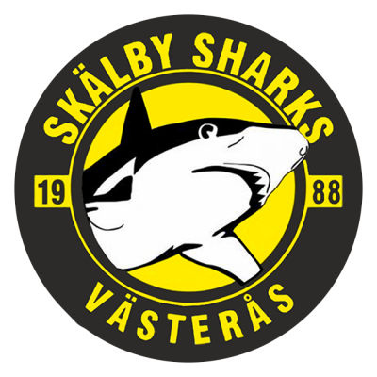 Fyll i dokument under flikarna Spelare respektive Ledare. I varje kolumn för önskad produkt så skriver ni antal och storlek dvs "2st Medium" Priser står i översta kolumnen för varje produkt. Matchkläder dvs Matchtröja och Matchshorts betalas av klubb efter godkännande från ordförande Jonas Edberg. Det övriga på listan bekostar man själv. Är man intresserad av varor som inte återfinns här och vill köpa in till laget såsom västar, bollar eller annan textil som mössor, jackor etc så kan man kika in på https://www.oxdog.net/ och beställa de produkterna till samma adress som ovan.

Spelare
Namn | Nummer/initialer | 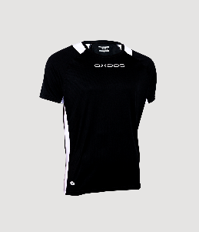 Avalon Shirt (Matchtröja) 259:- | 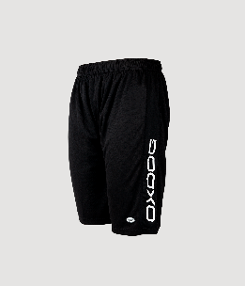 Avalon Shorts 159:- | 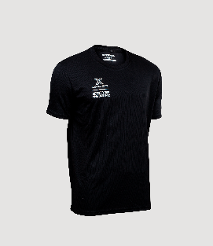 Atlanta II Träningströja 149:- | 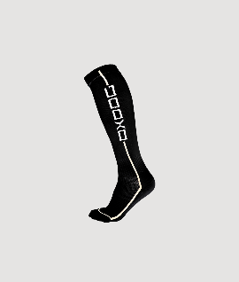 Fit socks 99:- | 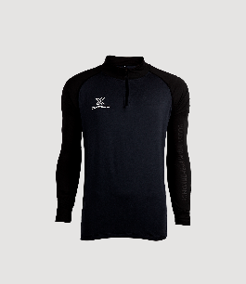 Winton Pro Uppvärmningströja 379:- | 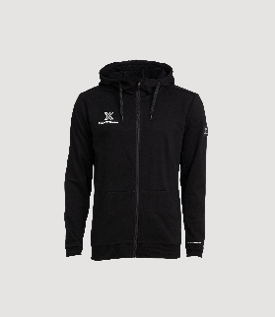 X Hood (hoodie med dragkedja) 499:- | 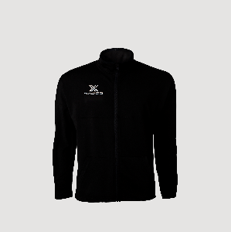 Speedjacket (overall dragkedja utan luva) | 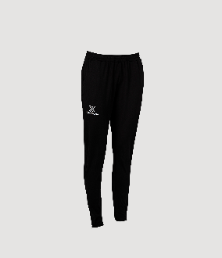 Speed pants (overall byxa) 399:- | 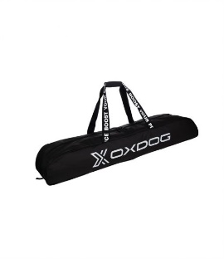 Oxdog Toolbag 529 :- | 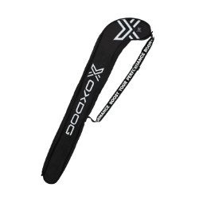 oxdog stickbag 229:- | 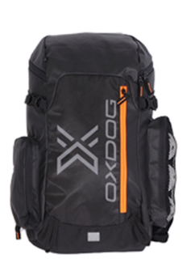 Oxdog Backpack 449:-
 |  | 259 | 159 | 149 | 99 | 379 | 499 | 399 | 399 | 529 | 229 | 449

Ledare
Namn | Tryck | 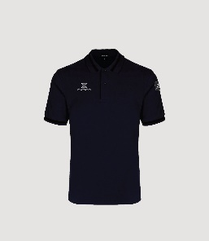 Oxford Pique (ledarpike)249:- | 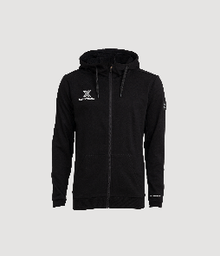 X Hood (hoodie med dragkedja) 499:- | 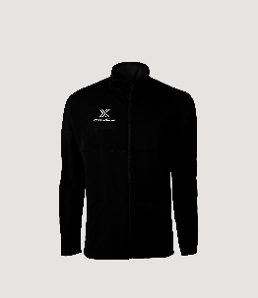 Speedjacket (overall dragkedja utan luva) |  Speed pants (overall byxa) 399:- | 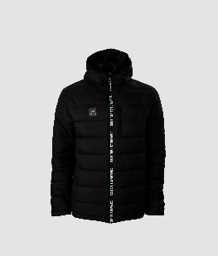 Fenix Padded Jacket (vinterjacka) 799:-

